Pack GC FR
19 | = nbr de pack
Pack Fr | Photo | Prix
- Pack Mario Kart : Double Dash!! "Edition Classique" + Cd bonus Zelda Collector | 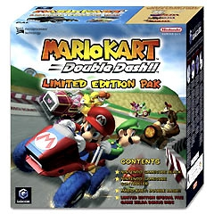 | 02/2017 : 150 euros | En gros une désignation d'un pack GC est définie par cette codification : Le nom du pack, suivit du code a l'intérieur de la boite, puis du code barre, et enfin de la localisation. - Fifa Football 2003 PakC/GB-DOL-S-VTC-EUR045496370527 FRA VTC = Violet KC = Noire PLC = Grise
- Pack Mario Kart : Double Dash!! "Edition Violette" | 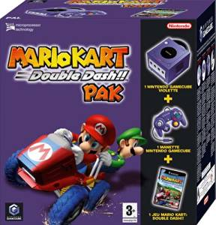
- Pack Mario Kart : Double Dash!! "Edition Silver" | 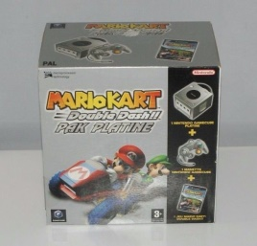 | 02/2017 : 50 euros
- Pack Mario Kart : Double Dash!! "Edition Black" | 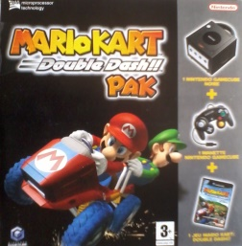
- Pack Mario Smash Football | 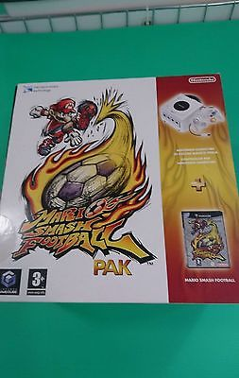 | 08/2016 : 75 euros 02/2017 : 120 euros
- Pack Mario Sunshine | 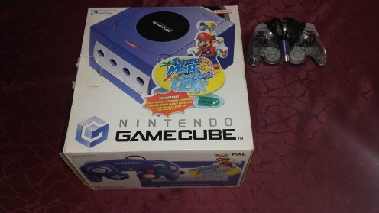 | 08/2016 : 46 euros
- Pack Resident Evil 4 | 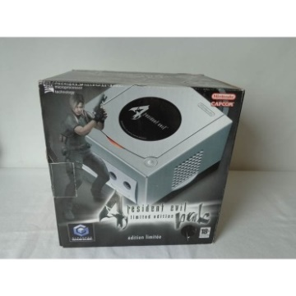 | 08/2016 : 165 euros 04/2017 : 245 euros (mint)
- Pack Tales of Symphonia | 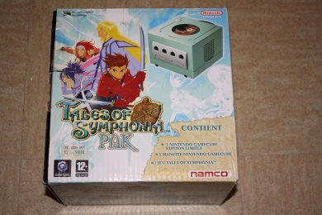 | 08/2016 : 185 euros
- Pack Les sims Permis de sortir | 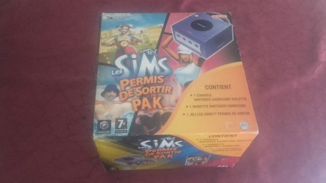 | 08/2016 : 50 euros
- Pack Fifa 2003 | 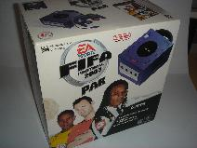
- Pack 007 James Bond : Quitte ou Double | 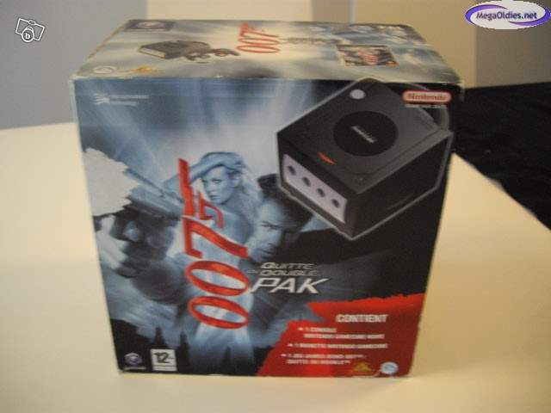
- Pack 007 James Bond : NightFire | 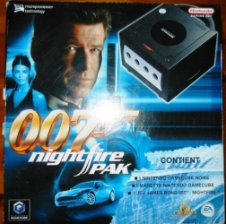 | 08/2016 : 60 euros
- Pack The Legend of Zelda : The Wind Waker "Edition Silver" | 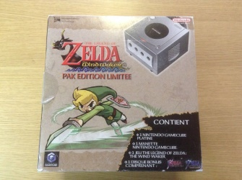 | 08/2016 : 170 euros
- Pack The Legend of Zelda : The Wind Waker "Edition Violette" | 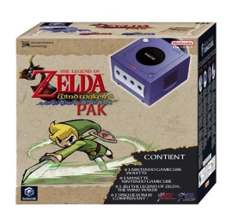 | 08/2016 : 135 euros
- Pack Pokémon Colosseum | 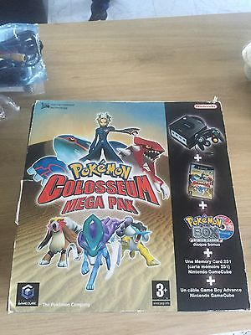
- Pack Metroid Prime | 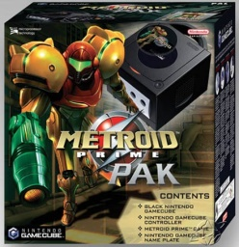 | 08/2016 : 165 euros
- Pack Harry Potter | 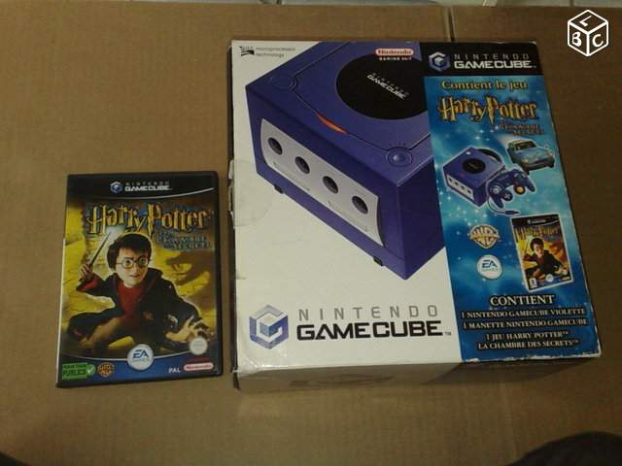
- Pack Medal of Honor : En première Ligne | 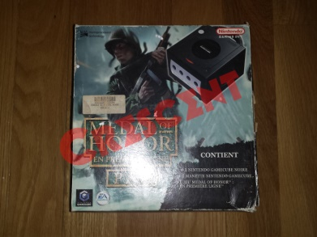
- Pack Need For Speed : Underground |  